特定有害物質等使用状況一覧 (記入例)
特定有害物質の使用及び排出等の状況に係る一覧 |  |  |  |  |  |  |  |  |  |  |  |  | エラーチェック
 | ※記載行が足りない場合は20番目の行をコピーして行を追加してください。 |  |  |  |  |  |  |  |  |  |  |  | チェック項目 | 結果
 | 連番 | 工場・事業場等の名称 | 業種及び主要製品 | 特定有害物質の種類、使用目的、使用形態等 |  | 特定有害物質の使用状況 |  |  | 特定有害物質の 排出状況 | 地下施設の概要 | 都環境確保条例に基づく工場・指定作業場の届出の有無 | 水質汚濁防止法及び下水道法に基づく特定施設の届出の有無
❶
❷
❸
❹
❺
❻
 |  |  |  | 特定有害物質 | 使用目的 及び使用形態等 | 使用状況 | 使用期間
 |  |  |  |  |  |  | 開始 | 終了
 | 1 | ○○○○工業㈱□□工場 | 金属メッキ | 六価クロム | 金属メッキで使用 | 総量不明 | 1975年 | 2001年 | 下水道法に基づく特定施設が設置されていた。 | 排水ピットが設置されていた。 | 有 | 有 | 必須 | （正常）入力済み | 特定有害物質：複数の特定有害物質を入力する場合は「、」で区切って、セル内に列挙してください。
 | 2 | ガソリンスタンド△△△△営業所 | ガソリン販売 | 鉛、ベンゼン | ガソリン成分 | 総量不明 | 1975年 | 2001年 | タンク漏洩等の事故もなく適切に管理されていた。 | 地下タンクが設置されていた。 | 有 | 無 | 条件必須 | （正常）入力済み
 | 3 | ○○○クリーニング（有） | ドライクリーニング | テトラクロロエチレン | 有機溶剤で使用 | 総量不明 | 1975年 | 2001年 | 下水道法に基づく特定施設が設置されていた。 | 不明 | 有 | 無 | 条件必須 | （正常）入力済み
 | 4 | ×××× | ×××× | ○○○○、××××、△△△△ | 不明 | 総量不明 | 不明 | 不明 | 不明 | なし | 有 | 無 | 条件必須 | （正常）入力済み
「使用目的及び使用形態等」「使用状況」「使用期間」「特定有害物質の排出状況」において詳細不明の場合は「不明」と記入してください。
「特定有害物質」において複数の物質を記載しており、「使用目的及び使用形態等」や「使用期間」などの項目で物質ごとに書き分ける場合は、物質名に番号を振って、各項目で番号ごとに情報を記入してください。
「地下施設の概要」において、該当しない場合（地下施設がない場合等）は「なし」と記入してください。詳細不明の場合は「不明」と記入してください。
 | 5 | △△△△ | △△△△ | ①○○○○、②××××、③△△△△ | ①○○○○ ②×××× ③△△△△ | 総量不明 | ①○○○○ ②×××× ③△△△△ | ①○○○○ ②×××× ③△△△△ | ①○○○○ ②×××× ③△△△△ | なし | 有 | 無 | 条件必須 | （正常）入力済み
 | 6 |  |  |  |  |  |  |  |  |  |  |  | 条件必須 | （複数入力）未入力
 | 7 |  |  |  |  |  |  |  |  |  |  |  | 条件必須 | （複数入力）未入力
「第34号様式 (別紙)」では、以下のとおり「特定有害物質等使用状況一覧」の記載を参照して表示します。
 | 8 |  |  |  |  |  |  |  |  |  |  |  | 条件必須 | （複数入力）未入力
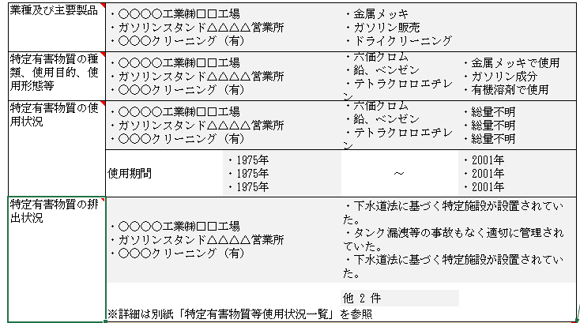
 | 9 |  |  |  |  |  |  |  |  |  |  |  | 条件必須 | （複数入力）未入力
 | 10 |  |  |  |  |  |  |  |  |  |  |  | 条件必須 | （複数入力）未入力
「第34号様式 (別紙)」
（抜粋）
 | 11 |  |  |  |  |  |  |  |  |  |  |  | 条件必須 | （複数入力）未入力
 | 12 |  |  |  |  |  |  |  |  |  |  |  | 条件必須 | （複数入力）未入力
 | 13 |  |  |  |  |  |  |  |  |  |  |  | 条件必須 | （複数入力）未入力
 | 14 |  |  |  |  |  |  |  |  |  |  |  | 条件必須 | （複数入力）未入力
 | 15 |  |  |  |  |  |  |  |  |  |  |  | 条件必須 | （複数入力）未入力
 | 16 |  |  |  |  |  |  |  |  |  |  |  | 条件必須 | （複数入力）未入力
 | 17 |  |  |  |  |  |  |  |  |  |  |  | 条件必須 | （複数入力）未入力
 | 18 |  |  |  |  |  |  |  |  |  |  |  | 条件必須 | （複数入力）未入力
 | 19 |  |  |  |  |  |  |  |  |  |  |  | 条件必須 | （複数入力）未入力
 | 20 |  |  |  |  |  |  |  |  |  |  |  | 条件必須 | （複数入力）未入力
 | この行より上に行を追加してください。

 | （日本産業規格Ａ列４番）

